画像
2009/11/5・11/6
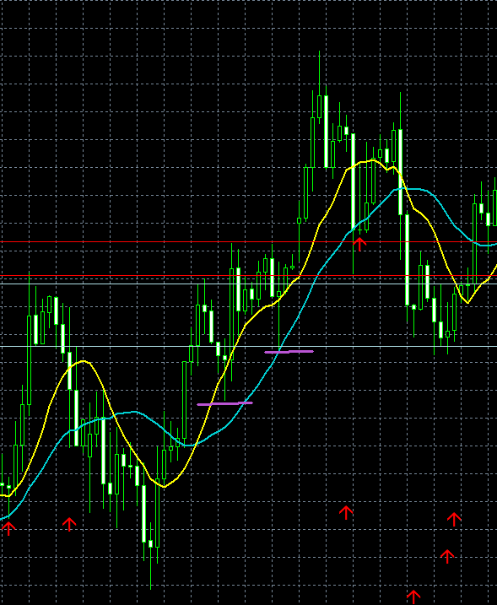

11/6分 決済

11/6 エントリー

11/5 決済

11/5 エントリー

※ 過去直近高値にて決済
※ 赤矢印はサインツール

2009-12-04
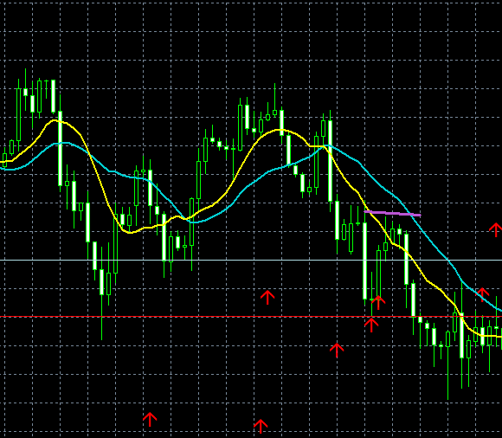

※ 直近安値にて決済

エントリー

決済

